Login
Flowchart chức năng đăng nhập
người dùng
 |  |  |  |  | Sai
 |  |  |  |  | Đúng

Đã đăng nhập chưa?
Màn hình đăng nhập
Sai > 5 lần

Đăng nhập hợp lệ
Thông báo tài khoản đã bị khóa. liên lạc với admin để mở lại
Vào ứng dụng

Thiết kế chi tiết chức năng đăng nhập
 | 1. Yêu cầu của chức năng
 | Với tên đăng nhập hoặc email và mật khẩu người dùng đã được đăng ký, thì người dùng có thể đăng nhập thành công vào hệ thống
 | 2. Thiết kế màn hình
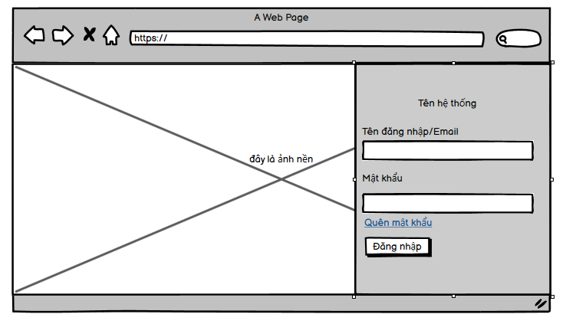

 | 3. Mô tả các trường
 | Tên trường |  | Mapping tên trường trong DB | Validate
 | Tên đăng nhập/Email |  | Tên đăng nhập map với trương username trong bảng User Email map với trường Email trong bảng user | Bỏ trống => hiển thị message không được để trống

 | Mật khẩu |  | Map với trường password trong bảng user | Bỏ trống => hiển thị message không được để trống

 | 4. Thiết kế Api
 | Tên api: "/login"
 | Đầu vào: | {"acc": String, "password": String}
 | Đầu ra: | {"message" : String, data: Object}
 |  | trong đó data chứ access token trả về nếu đăng nhập hợp lệ
 | Quyền sử dụng: Public for all

 | 5. Luồng xử lý api
 | Người dùng gửi thông tin đăng nhập lên hệ thống
 | B1: Hệ thống kiểm tra dữ liệu người dùng gửi lên có tồn tại tương ứng trong DB hay không
 | có -> kiểm trả user có active và lock hay không (theo trường is_active và is_lock trong bảng User) nếu có ->B2, không -> b4
 | không -> b4
 | B2: kiểm tra người dùng này có đang bị block trên redis hay không (khi logout sẽ xử lý block acc người dùng trên redis) bằng các kiểm giá trị key 'block_'+ user_id có bằng 1 hay không
 | nếu có set lại key đó bằng 0
 | B3: Tạo access token rồi trả về phía người dùng
 | B4: Trả về thông báo tài khoản không hợp lệ về phía người dùng
 | B5: Nếu đăng nhập sai quá 5 lần set trường is_lock của record tương ứng trong bảng User

Logout
Flowchart chức năng đăng xuất

người dùng
 |  |  | Sai
 |  |  | Đúng

Đã đăng nhập chưa?
Kết thúc

Đăng xuất

Thiết kế chi tiết chức năng đăng xuất
 | 1. Yêu cầu chức năng
 | Chỉ trong trường hợp người dùng đã đăng nhập thì có thể đăng xuất được
 | 2. Thiết kế màn hình
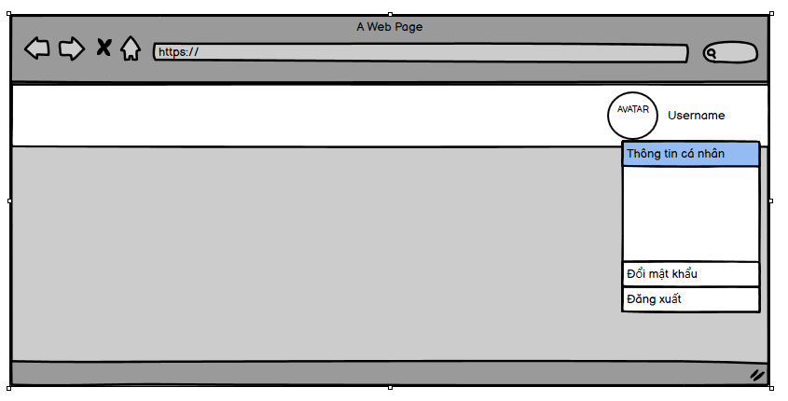

 | 3. Thiết kế api
 | Tên api: "/logout"
 | Đầu vào: header Authorization (access token)
 | Đầu ra: | {"message" : "OK", data: null}

 | 4. Luồng xử lý api
 | B1: Tạo key = 'block_'+id và value bằng 1 lưu trữ trên redis
 | B2: Trả về thông báo thành công

 | 5. Xử lý ngoại lệ
 | Access token không hợp lệ => thông báo 401 access deny

ChangePassword
người dùng
Flowchart thay đổi password
 |  |  |  | Sai
 |  |  |  | Đúng

Đã đăng nhập chưa?
Màn hình thay đổi mật khẩu

Nhập mật khẩu cũ đúng và mật khẩu mới hợp lệ
Kết thúc
Thông báo lỗi

Thay đổi mật khẩu thành công

Thiết kế chi tiết chức năng thay đổi mật khẩu
 | 1. Yêu cầu chức năng
 | Cho phép người dùng đã đăng nhập thay đổi mật khẩu của tài khoản
 | 2. Thiết kế màn hình
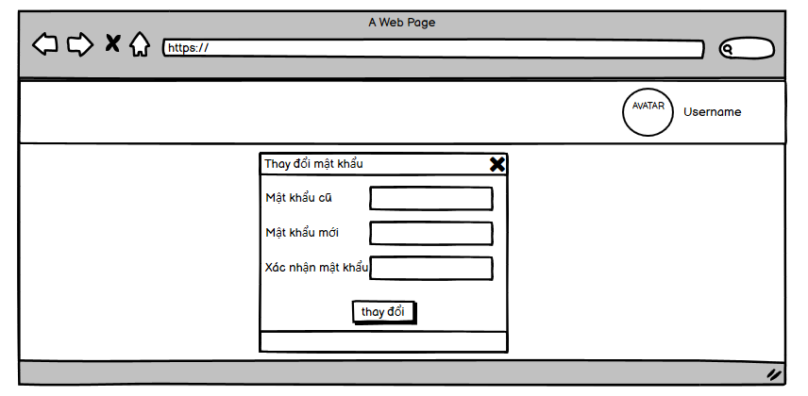

 | 3. Mô tả các trường
 | Tên trường | Mapping tên trường trong DB | Validate
 | Mật khẩu cũ | Map với trường password trong bảng user | -Bỏ trống => hiển thị message không được để trống -G59Sai với mật khẩu hiện tại của user => hiển thị message mật khẩu cũ không đúng

 | Mật khẩu mới | Map với trường password trong bảng user | -Bỏ trống => hiển thị message không được để trống -Không trùng với mật khẩu cũ -Không dưới 8 ký tự và quá 45 ký tự, phải chứ ký tự đặc biệt và chữ viết hoa

 | Xác nhận mật khẩu | Map với trường password trong bảng user | -Bỏ trống => hiển thị message không được để trống -phải trùng với mật khẩu mới

 | 4. Thiết kế Api
 | Tên api: "/change-password"
 | Đầu vào:
 | header Authorization (access token)
 | {"oldPassword": String, "newPassword": String}
 | Đầu ra:
 | {"message" : String, data: null}

 | 5. Luồng xử lý api
 | B1: Kiểm tra mật khẩu cũ có hợp lệ hay không
 | có -> b2
 | không -> b4
 | B2: Kiểm tra mật khẩu mới có hợp lệ hay không
 | có -> b3
 | không -> b4
 | B3: cập nhật mật khẩu mới vào DB và trả về thông báo thành công
 | B4: trả về thông báo lỗi

 | 5. Xử lý ngoại lệ
 | Access token không hợp lệ => thông báo 401 access deny

RemindPassword
người dùng
Flowchart thay đổi password
 |  |  |  |  | Sai
 |  |  |  |  | Đúng

Đã đăng nhập chưa?
Vào ứng dụng

Chọn quên mật khẩu và hiển thị dialog nhập email
Email đúng đúng dạng hay không
gửi mật khẩu vào email cho người dùng

thông báo lỗi

Thiết kế chi tiết chức năng đăng xuất
 | 1. Yêu cầu chức năng
 | Cấp lại mật khẩu vào email cho người khi người dùng request
 | 2. Thiết kế màn hình
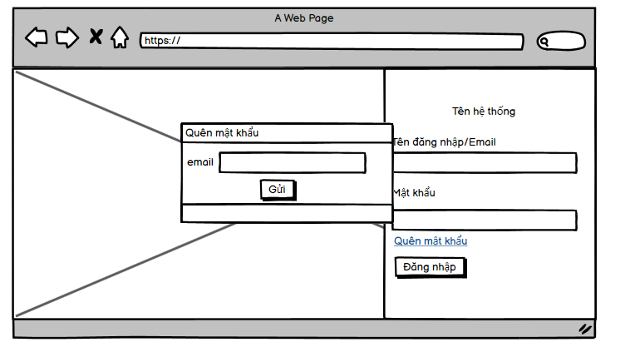

 | 3. Mô tả các trường
 | Tên trường |  | Mapping tên trường trong DB | Validate
 | email |  | map với trường Email trong bảng user | -Bỏ trống => hiển thị message không được để trống -email không đúng định dạng

 | 4. Thiết kế Api
 | Tên api: "/remind-password"
 | Đầu vào: | {"email": String}
 | Đầu ra: | {"message" : String, data: null}

 | 5. Luồng xử lý api
 | b1: Kiểm tra định dạng email
 | sai -> b5
 | đúng -> b2
 | b2: kiểm tra email có tồn tại trong db hay không
 | có -> b3
 | không -> b4
 | b3: Gửi password vào mail cho người dùng
 | b4: thông báo thành công
 | b5: thông báo lỗi

